15县区
2015年中国政府网站绩效评估指标体系征求意见稿（县区）
一级指标 | 权重 | 二级指标 | 权重 | 评估说明 | 政策依据
信息公开 | 30 | 主动公开 | 25 | 重点考查行政权力清单、财政资金信息公开、其他重点信息公开。 （1）行政权力清单：公开政府部门的行政职权及其法律依据、实施主体、运行流程、监督方式以及服务指南等信息 （2）财政资金：公开年度财政预（决）算和“三公”经费及相关专项资金使用、管理情况； （3）其他重点信息：采购招标、价格和收费、征地信息、房屋征收补偿、监督检查等。 | 国办发〔2015〕22号
 |  | 依申请公开 | 5 | 开设畅通的在线受理渠道，提供依申请公开结果查询渠道及依申请公开表格下载服务。 | 《政府信息公开条例》
在线服务 | 35 | 便民服务 | 15 | 重点考查计生服务、社保服务、教育服务、医疗服务等各类公共服务信息的整合程度以及相应的查询服务。 （1）计生服务：提供辖区内计划生育服务机构信息、计生政策、生育奖励扶助、计生服务指南及相关知识。 （2）社保服务：提供各类社会保险、社会福利、社会救助、优抚优待办事机构、政策通知、办事指南、标准公示等服务。 （3）教育服务：提供辖区内各类学校、招生政策、义务教育学区划分、学位申请、录取结果等服务。 （4）医疗服务：提供辖区内各类医疗机构信息、药店信息、疾病预防、医疗救助政策及医疗费用补助标准等服务。 | 国办发〔2006〕104号 国办发〔2015〕22号
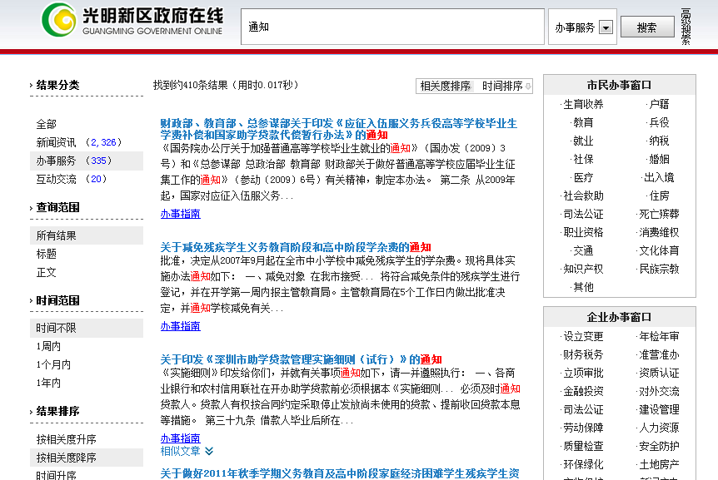
 |  | 办事服务 | 20 | 提供行政审批事项网上办理一体化、一站式、人性化服务。 （1）一体化：提供从办事指南、表格下载、在线咨询、在线受理、结果查询等一体化的服务。 （2）一站式：利用上一级统一平台整合各部门办事资源，提供办事服务；上级未提供统一平台的，需自身整合各部门办事资源，提供办事服务。 （3）人性化：按用户对象、服务主题、业务主题等提供场景式导航、特别群体快速访问通道等人性化服务。 | 国办发〔2006〕104号
互动交流 | 15 | 信箱渠道 | 8 | 设立功能便捷的在线咨询投诉类渠道，并能及时有效的反馈用户信件。 （1）渠道建设：设立在线信箱类互动渠道，提供操作使用说明；设置信件查询渠道；设置答复满意度调查评价功能。 （2）反馈情况：公开有1年内的有效信件；能够对一般信件在7个工作日内给予回复或反馈，无敷衍、推诿、答非所问等情况。 | 国办发〔2014〕57号
 |  | 民意征集 | 7 | 设置网上调查、意见征集等民意征集渠道，公众可有效表达合理诉求。 （1）民意征集渠道：就重大规划、政策制定等开展民意征集渠道，广泛征求社会群众意见。 （2）网上调查渠道：开设网上调查功能，就涉及群众利益的政府决策等开展调查活动。 （3）渠道设置效果：2015年度开展的相关活动不少于5次；对征集的结果、采纳情况予以公开，以提升公众积极性。 | 国办发〔2014〕57号 国办发〔2015〕15号
体验与创新 | 20 | 浏览体验 | 5 | 采用先进的设计理念和技术展现美观、庄重的政府网站特色，如扁平化设计、HTML5、DIV+CSS、SEO优化等。 | 政府网站发展趋势
 |  | 智能服务 | 4 | 提供访问终端自适应、智能搜索、智能问答、个性主页/服务、无障碍浏览等智能化的网站使用体验。 | 国办发〔2014〕57号
 |  | 新媒体融合 | 4 | 开通微博、微信、移动客户端等新媒体，发布权威信息、提供实时服务，用户量大；移动客户端主流应用商店可搜索下载；网站提供二维码扫描、链接等；网站提供分享、评论等新媒体应用。 | 国办发〔2014〕57号
 |  | 数据开放 | 4 | 通过政府网站开放自身业务数据，方便公众使用和获取，开放的数据涉及领域较广泛。 | 政府网站发展趋势
 |  | 网站安全 | 3 | 网页是否携带有病毒或被挂马，是否被搜索引擎收录为恶意网站。 | 中网办发文[2014]1号
附加项 |  | 减分项 | ▼5 | 对网站基础功能未达到国家政策要求，网站内容未达到全国政府网站普查要求给予一定减分。 （1）信息公开专栏：未设置信息公开专栏，或设置不规范。 （2）主动公开信息：规划计划、人事信息、统计数据等。 （3）栏目不更新：应更新栏目出现1年以上长期未更新情况。 （4）栏目有效性：存在空白栏目，包括有栏目无内容、栏目内容无实际意义等情况。 （5）链接可用性：存在链接不准确/出错，图片、附件、外部链接无法访问等情况。 | 国办发〔2015〕15号
合计 | 100 | —— | 100

